原紙
調味料データ

0012
024深層海塩ハマネ焼塩
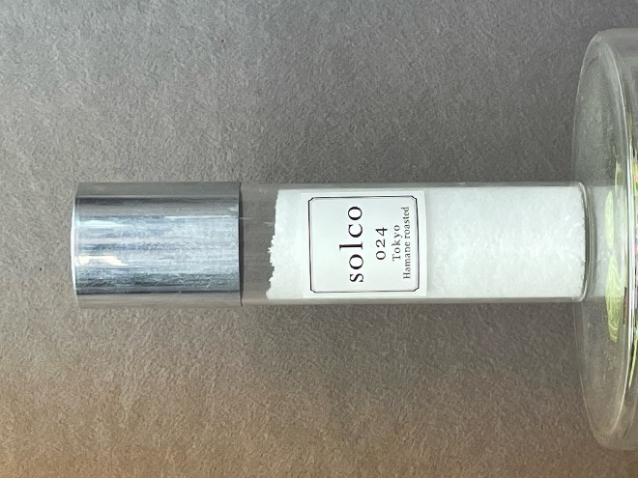 |  |  |  |  |  | 製造工場所在地 |  | 東京都大島町（深層海塩）
 |  |  |  |  |  | 商品特徴
 |  |  |  |  |  | 伊豆大島で最初に塩を作りはじめたのは、言わずと知れた「海の精」。その「海の精」の塩田を設計した坂本氏（現Ohshima Ocean Salt）から塩田制作を教わり、特徴的な塩を作ろうと、ボーリングして噴火の溶岩層（玄武岩）で自然にろ過された地下300ｍの海水をくみ上げ、製塩を2008年から開始した三間氏。24時間稼働のネット式塩田を使って天日で濃縮、その後、低温の平釜でじっくり結晶させていきます。

 |  |  |  |  |  | どんな方へ？

 |  |  |  |  |  | どんなシーンで？

 |  |  |  |  |  | 使用特殊原材料
 |  |  |  |  |  | 地下300ｍの海水
商品コピー |  |  |  |  |  | 食べ方
母なる海、浜の根という意味が込められたハマネ(Solco) |  |  |  |  |  | 肉に混ぜると水分保持力、うま味保持力等が高いと言われます。この塩をさらに鍋に入れて手を動かしながら焼いた焼塩は、今まで食べたどの焼塩とも違う、一段突き抜けた気品のあるうまさです。

非合理性
地下300ｍの海水をくみ上げ
原料原産地 |  |  |  |  |  | アレルギー
海水：伊豆大島
原材料表示
海水（伊豆大島）

社名 | Solco |  |  |  |  |  |  |  | 担当窓口
郵便番号 | 142-0042 |  |  | 住所 |  |  | 東京都品川区豊町1-3-13-1
電話 | 03-6426-8101 |  |  | FAX |  |  | 06-6426-8101
E-MAIL

ケース入数 |  |  |  | JAN |  |  |  |  |  |  | 最小LOT
小売希望価格 | 950 |  | 円 | 納入価格 |  |  |  |  |  | 円 | 値入率 | 100.00%
賞味or消費期限 |  |  |  | 流通温度帯

商品サイズ | 縦mm | 奥行きmm |  |  | 高さmm |  | 商品重量 |  |  | ｇ | ケース重量 |  | Kg
 |  |  |  |  |  |  | 容物
ケースサイズ | 縦mm | 奥行きmm |  |  | 高さmm |  | ラベル
 |  |  |  |  |  |  | 外箱

小売店 | Solco
AMAZON |  |  |  |  |  |  | 楽天
道満調味料研究所 Instagram
道満所長 Blog

記入例
調味料データ

0001
みどりのラー油 45ｇ
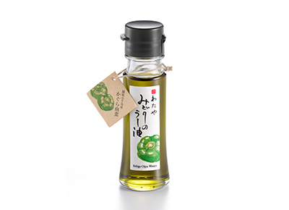 |  |  |  |  |  | 製造工場所在地 |  | 新潟県新潟市
 |  |  |  |  |  | 商品特徴
 |  |  |  |  |  | 新潟県小千谷市特産のかぐら南蛮を原料にしたみどり色のラー油です。少し遅れてくるさわやかな辛味が料理の味を引き立てます。きれいなみどり色が料理の色合いを際立たせて美味しく見せます。 2020調味料選手権辛味部門最優秀賞受賞 2018調味料選手権審査員特別賞受賞（伝説の家政婦賞） 料理王国100選2017優秀賞受賞・2018・2019選定商品

 |  |  |  |  |  | どんな方へ？
 |  |  |  |  |  | 少し辛い物が好きな女性
 |  |  |  |  |  | どんなシーンで？
 |  |  |  |  |  | 日常の食卓にちょっとした驚きを与える
 |  |  |  |  |  | 使用特殊原材料
 |  |  |  |  |  | かぐら南蛮
商品コピー |  |  |  |  |  | 食べ方
いつものメニューが変わる。 美味しさを引き出す魔法の一滴。 |  |  |  |  |  | ①スープやラーメンなどに数滴垂らすと劇的な味のの変化を楽しめます。②鍋物や冷奴、そばうどんの薬味としてもお使いください。③トマトとモッツァレラのカプレーゼなど、オリーブオイルの代わりにも。④生野菜とラー油をかけて、ちょい辛サラダのできあがり。

非合理性
原料指定：かぐら南蛮
原料原産地 |  |  |  |  |  | アレルギー
大豆:アメリカ、ブラジル等 |  |  |  |  |  | ごま、大豆
原材料表示
食用大豆、食用なたね油、食用ごま油、かぐら南蛮粉末、ハラペーニョ粉末、香辛料抽出物、香料、着色料（クチナシ、ウコン）、酸化防止剤（V.E）

社名 | 株式会社 わたや |  |  |  |  |  |  |  | 担当窓口 |  |  | 和田正樹
郵便番号 | 947-0021 |  |  | 住所 |  |  | 新潟県小千谷市本町2-3-34
電話 | 0258-82-2258 |  |  | FAX |  |  | 0258-83-4741
E-MAIL | info@watayasoba.co.jp

ケース入数 | 20本 |  |  | JAN |  |  | 45600447750204 |  |  |  | 最小LOT |  | 2ケース
小売希望価格 | 680 |  | 円 | 納入価格 |  |  | 450 |  |  | 円 | 値入率 |  | 33.82%
賞味or消費期限 | 180日 |  |  | 流通温度帯 |  |  | 常温

商品サイズ | 縦mm | 奥行きmm |  |  | 高さmm |  | 商品重量 |  | 143 | ｇ | ケース重量 |  | 3.14 | Kg
 | 40 | 40 |  |  | 125 |  | 容物 |  | 瓶：ガラス、キャップ：ポリエチレン
ケースサイズ | 縦mm | 奥行きmm |  |  | 高さmm |  | ラベル |  | 紙
 | 190 | 240 |  |  | 140 |  | 外箱 |  | 段ボール

小売店
AMAZON | 2本セット 1446円 2000円以上送料無料 |  |  |  |  |  | 楽天 |  |  | 1本 1380円 送料無料
道満調味料研究所 Instagram
道満所長 Blog |  |  |  | https://note.com/dohman_cho_ken/n/n09586f92a591

